Лист5
Наименование показателя |  |  |  |  |  |  | Код |  | Код | Деятельность |  |  | Деятельность по госу- |  |  | Приносящая доход |  | Итого
 |  |  |  |  |  |  | строки |  | аналитики | с целевыми средствами |  |  | дарственному заданию |  |  | деятельность
1 |  |  |  |  |  |  | 2 |  | 3 | 4 |  |  | 5 |  |  | 6 |  | 7

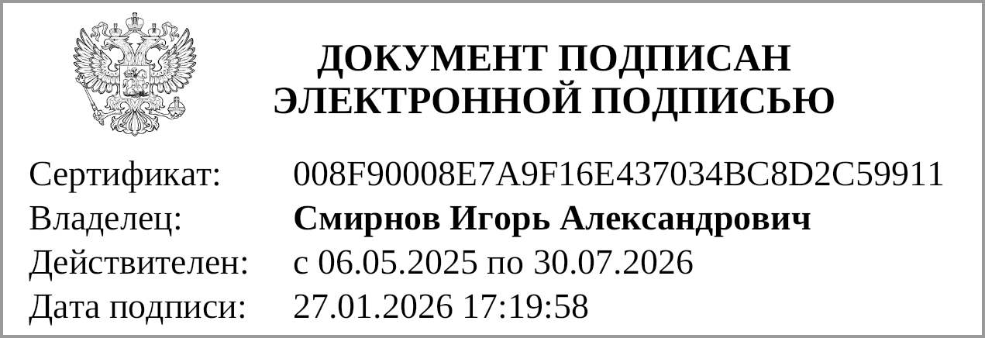
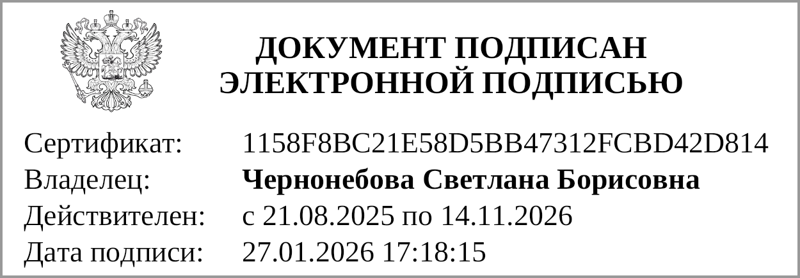

Руководитель |  |  | Смирнов И. А. |  |  |  |  |  |  | Главный бухгалтер |  |  |  |  |  |  | Чернонебова С. Б.
 | (подпись) |  | (расшифровка подписи) |  |  |  |  |  |  |  |  | (подпись) |  |  |  |  | (расшифровка подписи)

 |  | Централизованная бухгалтерия
 |  |  |  |  |  | (наименование, ОГРН, ИНН, КПП, местонахождение)

 |  | Руководитель
 |  | (уполномоченное лицо) |  |  | (должность) |  |  |  |  |  | (подпись) |  |  |  | (расшифровка подписи)

Исполнитель | Заместитель директора по финансово-экономической работе |  |  |  |  |  |  | Чернонебова Светлана Борисовна
 | (должность) |  |  | (подпись) |  |  |  | (расшифровка подписи) |  |  |  |  |  | (телефон, e-mail)

"01" января 2026 г.

Документ подписан электронной подписью. Дата представления 27.01.2026 Главный бухгалтер(Чернонебова Светлана Борисовна, Сертификат: 1158F8BC21E58D5BB47312FCBD42D814, Действителен: с 21.08.2025 по 14.11.2026), Руководитель(Смирнов Игорь Александрович, Сертификат: 008F90008E7A9F16E437034BC8D2C59911, Действителен: с 06.05.2025 по 30.07.2026)

